关系图
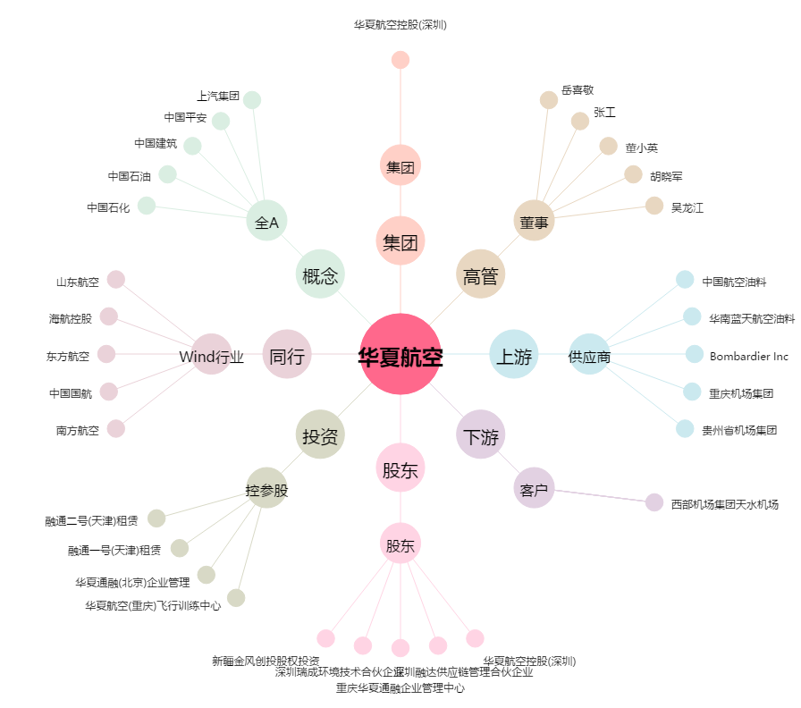
华夏航空[002928.SZ] - 关系概览图

